خطة 2025
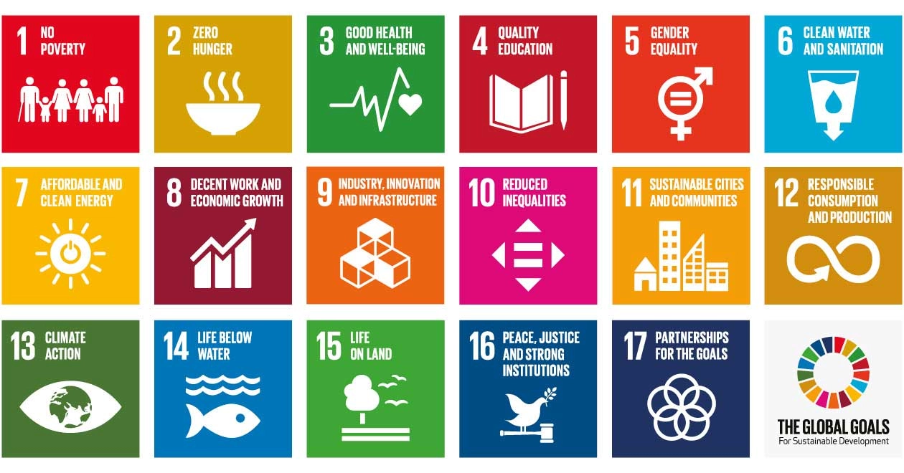
رقم البيان | السنة | اسم الإحصائية | التصنيف | تاريخ النشر | الحالة | منصات النشر | نوع الملف | أهداف التنمية المستدامة ذات الصلة (SDGs)
2024 - 1 | 2024 | إحصائية مؤسسات النفع العام لعام 2024 Statistics of Establish Non-Profit Organization for 2024 | مؤسسات النفع العام Establish Non-Profit Organization | 2025-02-28 | تم النشر Published | Bayanat.ae moce.gov.ae | Microsoft Excel | 3-4-8-9-11-16-17-10 | مؤسسات النفع العام Establish Non-Profit Organization | 3-4-8-9-11-16-17-10
2024 - 2 | 2024 | قاعدة بيانات مؤسسات النفع العام لعام 2024 Dataset ofEstablish Non-Profit Organization for 2024 | مؤسسات النفع العام Establish Non-Profit Organization | 2025-02-28 | تم النشر Published | Bayanat.ae moce.gov.ae | Microsoft Excel | 3-4-8-9-11-16-17-10 | رواد الأعمال من الأسر الإماراتية Entrepreneurs from Emirati Families | 1-8-9-10
2024 - 3 | 2024 | احصائية رواد الأعمال من الأسر الإماراتية 2024 Statistics of Entrepreneurs from Emirati Families for 2024 | رواد الأعمال من الأسر الإماراتية Entrepreneurs from Emirati Families | 2025-02-28 | تم النشر Published | Bayanat.ae moce.gov.ae | Microsoft Excel | 1-8-9-10 | الدعم الأجتماعي Social Welfare | 1-4-6-7-11-13-16-10
2024 - 4 | 2024 | قاعدة بيانات رواد الأعمال من الأسر الإماراتية 2024 Dataset of Entrepreneurs from Emirati Families 2024 | رواد الأعمال من الأسر الإماراتية Entrepreneurs from Emirati Families | 2025-02-28 | تم النشر Published | Bayanat.ae moce.gov.ae | Microsoft Excel | 1-8-9-10 | التطوع Volunteering | 8-9-11-16-17-10
2024 - 5 | 2024 | إحصائية الدعم الأجتماعي 2024 Social Welfare Statistics for 2024 | الدعم الأجتماعي Social Welfare | 2025-02-28 | تم النشر Published | Bayanat.ae moce.gov.ae | Microsoft Excel | 1-4-6-7-11-13-16-10
2024 - 6 | 2024 | قاعدة بيانات الدعم الأجتماعي 2024 Social Welfare dataset 2024 | الدعم الأجتماعي Social Welfare | 2025-02-28 | تم النشر Published | Bayanat.ae moce.gov.ae | Microsoft Excel | 1-4-6-7-11-13-16-10

